信用交易
融资融券市场交易数据统计(2023-03-08)

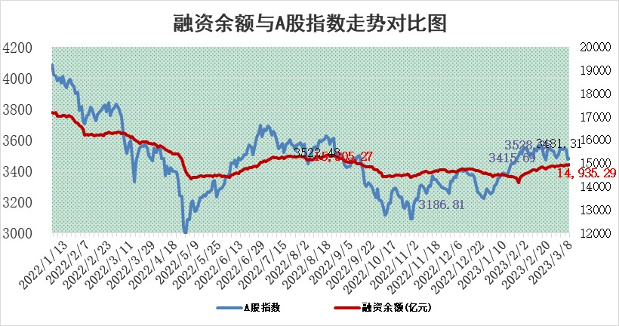
标的证券 | 融资融券余额（亿元） | 融资余额（亿元） | 融券余额（亿元） | 融资买入额（亿元） | 融资融券规模变化（亿元） | 融资余额增幅(‰) | 融券余额增幅(%)
统计数据 | 15,874.28 | 14,935.29 | 938.99 | 541.51 | 11.25 | 1.11 | -0.56

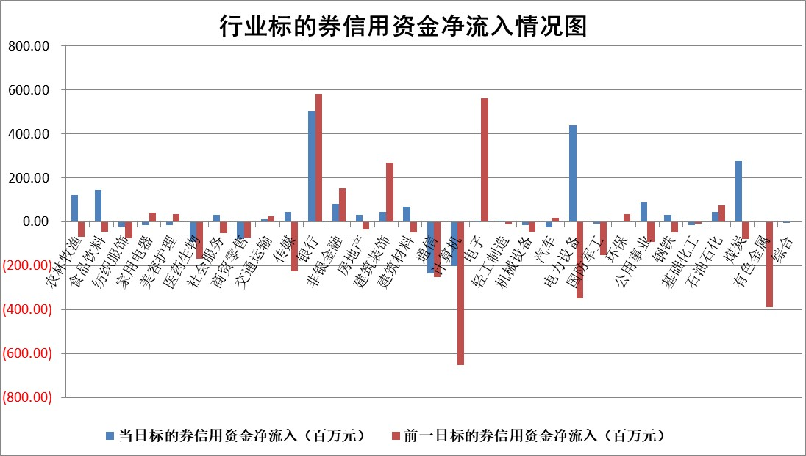

标的基金代码 | 标的基金简称 | 融资余额/市值(%) | 融资余额增幅(%) | 融资买入额/成交金额(%) | （融资余额净增额-融券余额净增额）/市值(‱) | 融券余额降幅(%) | ABS[（融资余额净增额-融券余额净增额）/市值净增额-1](%)
159902 | 华夏中小板ETF | 0.00 | 0.00 | 0.00 | 0.00 | 0.00 | 100.00
159915 | 易方达创业板ETF | 2.47 | 9.86 | 170.09 | 22.90 | 14.53 | 232.12
159919 | 嘉实沪深300ETF | 4.55 | 0.15 | 1.16 | 2.68 | 14.34 | 109.15
159920 | 华夏恒生ETF | 75.34 | -0.01 | 3.55 | -1.30 | -39.90 | 99.18
159922 | 嘉实中证500ETF | 0.71 | 0.46 | 12.78 | 1.45 | 0.14 | 69.05
159925 | 南方沪深300ETF | 0.02 | -10.20 | 0.00 | -0.22 | 0.00 | 99.27
159928 | 消费ETF | 0.76 | 1.33 | 3.25 | 1.51 | 3.91 | 101.99
159934 | 易方达黄金ETF | 442.89 | -0.23 | 9.79 | -102.92 | 0.00 | 4.47
159939 | 全指信息技术ETF | 0.54 | 1.77 | 116.02 | 0.93 | -0.89 | 98.94
159940 | 全指金融地产ETF | 0.15 | 0.87 | 0.01 | 0.13 | 0.00 | 100.20
159995 | 半导体芯片ETF | 2.09 | 0.72 | 334.35 | 1.47 | -0.15 | 94.93
159997 | 天弘中证电子ETF | 1.48 | 1.90 | 2.21 | 2.75 | -0.65 | 95.72
159998 | 天弘中证计算机主题ETF | 0.38 | 9.56 | 0.08 | 3.35 | 0.00 | 97.36
510050 | 华夏上证50ETF | 9.55 | 1.87 | 149.05 | 21.40 | 19.63 | 106.23
510180 | 华安上证180ETF | 0.47 | 0.29 | 1.55 | -0.11 | -24.47 | 99.54
510880 | 华泰柏瑞红利ETF | 0.23 | -6.41 | 0.31 | -1.56 | -0.43 | 97.90
510900 | 易方达恒生H股ETF | 105.56 | 0.02 | 10.58 | 1.88 | 0.00 | 101.56
511010 | 5年期国债ETF | 0.00 | 0.00 | 0.00 | 0.00 | 0.00 | 100.00
511380 | 可转债及可交换债券ETF | 9.20 | -15.44 | 9.55 | -167.97 | 0.00 | 538.70
512000 | 全指证券ETF | 6.32 | 0.06 | 18.95 | 0.96 | 1.60 | 112.45
512010 | 沪深300医药卫生ETF | 4.35 | 1.88 | 52.57 | 6.41 | -10.24 | 139.20
512070 | 沪深300非银ETF | 1.39 | 1.41 | 64.32 | 1.90 | -0.19 | 101.09
512400 | 南方中证申万有色金属ETF | 1.17 | -1.54 | 0.54 | 3.74 | 15.22 | 103.67
512580 | 广发中证环保产业ETF | 0.85 | 5.05 | 0.32 | 4.39 | 0.58 | 108.29
512660 | 国泰中证军工ETF | 2.50 | -0.31 | 7.25 | -2.15 | -2.63 | 101.42
512800 | 华宝中证银行ETF | 17.30 | -0.20 | 2.72 | 5.00 | 22.88 | 110.24
512980 | 广发中证传媒ETF | 0.83 | 6.20 | 55.72 | 4.06 | -12.67 | 97.47
515030 | 华夏中证新能源汽车ETF | 2.35 | 4.59 | 33.46 | 12.18 | 4.77 | 150.23
515050 | 华夏中证5G通信主题ETF | 1.21 | -16.57 | 5.31 | -24.48 | -3.01 | 183.11
515070 | 华夏中证人工智能ETF | 1.48 | -1.52 | 2.19 | -2.29 | 0.00 | 100.73
标的股票比较指标 |  | 融资余额/流通A股市值(%) | 融资余额增幅(%) | 融资买入额/成交金额(%) | （融资余额净增额-融券余额净增额）/流通A股市值(‱) | 融券余额降幅(%) | ABS[（融资余额净增额-融券余额净增额）/流通A股市值净增额-1](%)
前十名标的个股 |  | 仁东控股 | 本川智能 | 农业银行 | 信科移动 | 雪峰科技 | 科士达
 |  | 海兰信 | 光云科技 | 三维股份 | 当虹科技 | 龙溪股份 | 中文在线
 |  | 全柴动力 | 大博医疗 | 国城矿业 | 罗普特 | 恒泰艾普 | 恒辉安防
 |  | 莱茵生物 | 亿联网络 | 海马汽车 | 本川智能 | 世荣兆业 | 致远新能
 |  | 先惠技术 | 福昕软件 | 黔源电力 | 光云科技 | 博硕科技 | 瑞芯微
 |  | 数码视讯 | 中科通达 | 建龙微纳 | 福昕软件 | 皖通高速 | 智飞生物
 |  | 亚通股份 | 兆新股份 | 华宝股份 | 中船科技 | 天海防务 | 中国高科
 |  | 永信至诚 | 罗普特 | 城发环境 | 大宏立 | 凯龙股份 | 民和股份
 |  | 司尔特 | 普蕊斯 | 外高桥 | 南大光电 | 世华科技 | 山东章鼓
 |  | 中体产业 | 三维天地 | 湖北能源 | 万辰生物 | 石化机械 | 易瑞生物
后十名标的个股 |  | 泽达易盛 | 黔源电力 | 丰乐种业 | 杰创智能 | 广电网络 | 利元亨
 |  | 中航机电 | 周大生 | 泽达易盛 | 致远新能 | 中核科技 | 益客食品
 |  | 欧派家居 | 金禄电子 | 中航机电 | 和顺科技 | 新日恒力 | 当虹科技
 |  | 岱美股份 | 邦彦技术 | 仁东控股 | 金禄电子 | 格林精密 | 晶科能源
 |  | 中国人寿 | 致远新能 | 新巨丰 | 铜牛信息 | 佛山照明 | 卓越新能
 |  | 中信特钢 | 中国移动 | 蓝光发展 | 创益通 | 华统股份 | 奥泰生物
 |  | 三棵树 | 新乳业 | 泛海控股 | 拓维信息 | 海航控股 | 凯美特气 | ;
 |  | 宁沪高速 | 浙江交科 | 中天金融 | 海天瑞声 | 光云科技 | 剑桥科技
 |  | 苏泊尔 | 和顺科技 | 华夏幸福 | 安妮股份 | 方邦股份 | 新天然气
 |  | 奕瑞科技 | 岱美股份 | 宏川智慧 | 磁谷科技 | 横店影视 | 赛微微电
说明：1.以上普通交易数据和信用交易数据皆以交易日收盘后数据为基准；2.上述标的证券总数据只计算标的证券市场总数据，不包括从标的证券中调出去标的证券数据，所以与交易所公布的总值略有不同； 3.上述行业采用申万一级行业分类；4.以上标的基金和标的个股中比较的6个指标值中：前5个（从左至右）为正向指标，值越大排名越靠前；第6个为逆向指标，值越小，排名越靠前；5.第6个指标中ABS[]表示求绝对值，其主要用于考量信用资金相对净流入对股价相对净变化的贡献程度；6.数据来源：wind，交易所。

 | 证券代码 | 新增融资余额 | 融资买入额 | 融资买入增幅前10
远大智能 | 002689 | 28175353 | 42268582 | 199%
亚太股份 | 002284 | 21555247 | 34242865 | 82%
赛诺医疗 | 688108 | 72122899 | 101076547 | 78%
湖南发展 | 000722 | 66023557 | 137112987 | 75%
柘中股份 | 002346 | 14584119 | 36845980 | 58%
国城矿业 | 000688 | 24683149 | 48240585 | 54%
兆新股份 | 002256 | 1985058 | 4066269 | 52%
凯美特气 | 002549 | 33806472 | 61340055 | 52%
华昌达 | 300278 | 13474542 | 19303225 | 48%
新华联 | 000620 | 27311937 | 39201759 | 43%

 | 证券代码 | 新增融资余额 | 融资买入额 | 融资买入增幅前10
兔宝宝 | 002043 | 73310337 | 89923983 | 334%
捷昌驱动 | 603583 | 26026415 | 31686727 | 262%
湘财股份 | 600095 | 94196837 | 132280449 | 252%
中谷物流 | 603565 | 49103883 | 60098371 | 234%
中青宝 | 300052 | 24215352 | 31377809 | 98%
顾家家居 | 603816 | 138518545 | 188424210 | 78%
喜临门 | 603008 | 31503289 | 48351944 | 77%
财信发展 | 000838 | 10831830 | 17666790 | 74%
苏州银行 | 002966 | 10578096 | 19143736 | 72%
金诚信 | 603979 | 23858538 | 36098133 | 60%

